Descrição de Cargos
DESCRIÇÃO DE CARGO
Cargo: Analista de RH |  | Área: Adminsitração de Pessoal |  | Clientes: Cliente interno
MISSÃO
Promover, desenvolver e preservar a tecnologia de meritocracia corporativa no Grupo Viceri e contribuir decisivamente na geração de resultados corporativos superiores.

PRINCIPAIS RESPONSABILIDADES
 | Meritocracia/Gestão de pessoas: Compreender as estratégias de negócios da empresa para implantação da meritocracia; Recrutar e manter em nosso quadro pessoas éticas e que amam o que fazem; Ser o elo entre os funcionários e a empresa, servindo de ponte entre as estratégias de negócios, missão e valores da empresa e as expectativas de desenvolvimento das pessoas; Propor soluções que fortaleçam a motivação e produtividade da empresa; Desenvolver continuamente a liderança e nossos funcionários com foco na entrega de resultados e na urgência das entregas; Promover cultura de alto desempenho e execução, buscar incessantemente a Excelência de nossos funcionários; Contribuir para a organização reconhecer, promover e recompensar os funcionários pelos resultados entregues; Estudar e conhecer as tendências de mercado na área de remuneração total e benefícios; Garantir que o endomarketing seja efetivo, com uma comunicação constante e transparente;

 | Administração de Pessoal: Analisar, controlar, desenvolver e apoiar os projetos, pessoas e atividades inerentes a área de Recursos Humanos; Estar atento as normas da legislação trabalhistas; Manter controles e relatórios sobre a evolução do quadro e custo de pessoal, bem como a rotatividade de pessoas; Administrar o quadro de funcionários, seus contratos e conhecer o papel que cada funcionário desempenha; Garantir que todos tenham os seus direitos e deveres cumpridos, impedindo que a empresa receba multas e procesos judiciais pelo não cumprimento das leis; Coordenar o processo de admissão, férias, afastamento e demissão de funcionários; Coordenar as atividades de medicina do trabalho, visando reduzir e eliminar as condições inseguras ou de risco à inteligência física e saúde dos funcionários; Elaborar e implantar políticas corporativas. Recrutamento/Adm Financeiro: Apoiar nas tarefas da área adm/financeira e recrutamento e seleção;

COMPETÊNCIAS TÉCNICAS
Conhecimento Avançado:
Rotinas gerais da área de Departamento Pessoal (folha, férias, encargos trabalhistas, questões sindicais, etc) Metodologia da Meritocracia Corporativa e seus processos ( descrição de cargos e trilha de carreira, remuneração variável, endomarketing, avaliação de desempenho, PDI, etc; Pacote office;

Conhecimento Intermediário:
Técnicas de entrevistas e rotinas de seleção de funcionários; Processos administrativo/financeiro;

Conhecimento Básico:
Inglês
COMPETÊNCIAS COMPORTAMENTAIS
1- Pró-atividade 2- Comprometimento com a empresa 3- Orientação para resultados 4- Visão Sistêmica 5- Autodesenvolvimento 6- Liderança |  |  | 7 - Inovação 8- Paixão pelo que faz 9- Capacidade de Execução 10- Foco no cliente 11- Trabalho em equipe 12- Comunicação

FORMAÇÃO OBRIGATÓRIA |  |  | FORMAÇÃO DESEJADA
Graduação em administração de empresas, Gestão de RH ou Psicologia |  |  | Pós-graduação em gestão de Pessoas Formação Business Partners

EXPERIÊNCIA PROFISSIONAL
Na função de RH: Júnior - 1 a 3 anos Pleno - 3 a 5 anos Sênior - 5 anos ou mais |  |  | Mínimo de 3 anos na área de RH.
SUPERVISÃO RECEBIDA |  |  | SUPERVISÃO EXERCIDA
Recebe supervisão indireta pelo CEO para condução dos trabalhos sob sua responsabilidade. |  |  | Exerce liderança técnica sobre projetos da área.
TRILHA DE CARREIRA
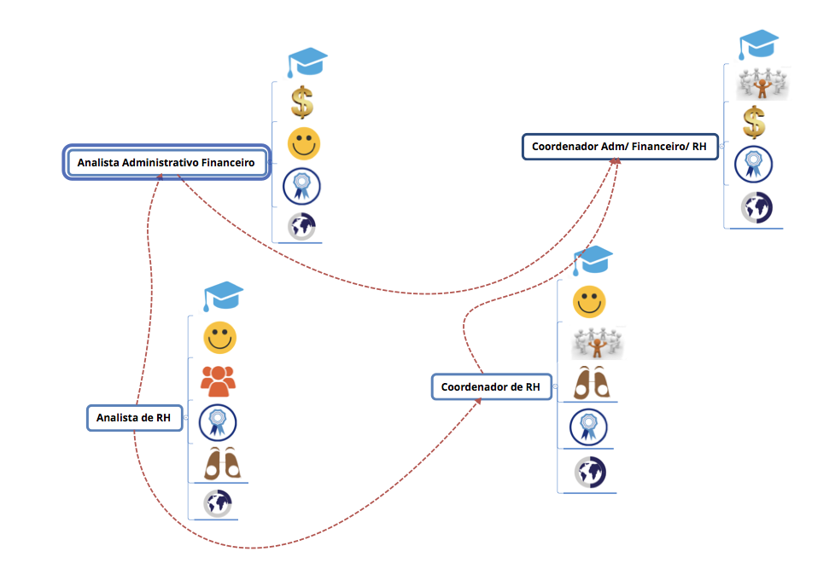

Obs: Este documento é apenas um referencial para as posições do cargo citado

